Cover
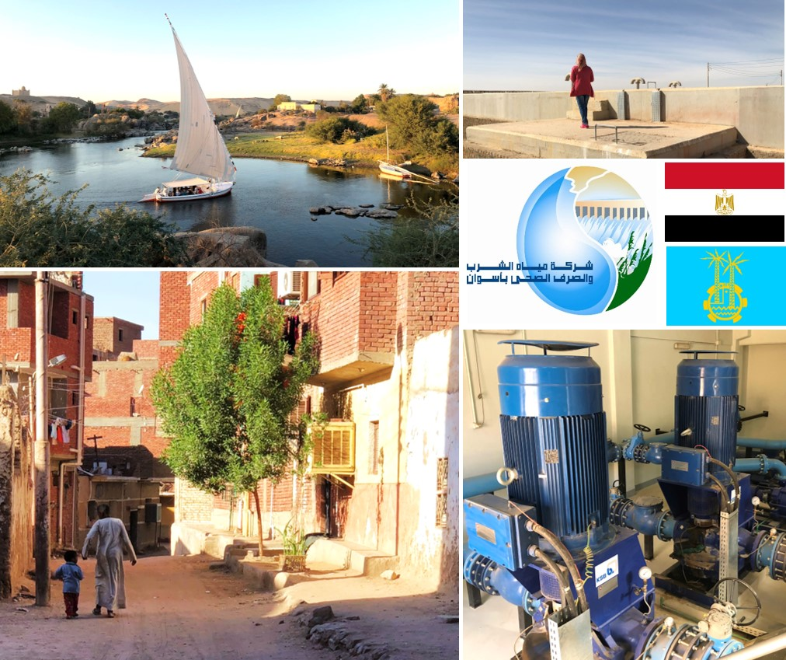
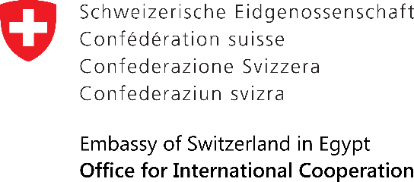
Potable Water Management
Programme in Upper Egypt – Phase 2

PWMP Supply, Civil and Installation Works for Supply Network Rehabilitation
 | PWMP توريد وأعمال مدنية وتركيب شبكة توزيع
9 August 2023
Contract No. | PWMP-10
Credit Proposal No. | 7F-08374

